표지


 | 1. 벡터
 | 2. 배열
 | 3. 리스트
 | 4. 데이터 프레임
 | 5. 데이터

김대호 (mis@mokwon.ac.kr)

데이터
V. 데이터
1. 데이터 세트 이용하기
2. 외부 웹 사이트의 데이터 이용하기
3. 공공 데이터 이용하기

1. 데이터 세트 이용하기
1) 데이터 세트 목록 보기
library(help = datasets) # 패키지 ‘datasets’에 대한 설명
data() # Data sets in package 'datasets' (91 ~ 93 페이지)

2) 데이터 세트의 이용 : 목록에 있는 이름(변수)이 데이터 세트이다.
quakes
head(quakes, n=10) # quakes의 앞 부분의 10개 데이터 보기
tail(quakes, n=10) # quakes의 뒤 부분의 10개 데이터 보기

3) 데이터 세트의 구조보기 : names( ), str( ), dim( )
names(quakes) # quakes의 변수 명 확인
str(quakes) # quakes의 구조 확인
dim(quakes) # quakes의 행과 열의 개수

4) 데이터 세트의 요약 정보 보기 : summary( )
summary(quakes)
summary(quakes$mag)

5) 데이터 세트의 하드디스크 저장
setwd("c:/temp") # 저장할 폴더 지정
write.table(quakes, "quakes.txt", sep=",") # ,로 구분하여, csv파일로 저장하기

6) 저장한 파일을 data 변수로 읽어 들이기
data <- read.cvs("quakes.txt", header=TRUE) # quakes.txt 파일을 data변수로 불러오기
data

2. 외부 웹 사이트의 데이터 이용하기
https://vincentarelbundock.github.io/Rdatasets/datasets.html

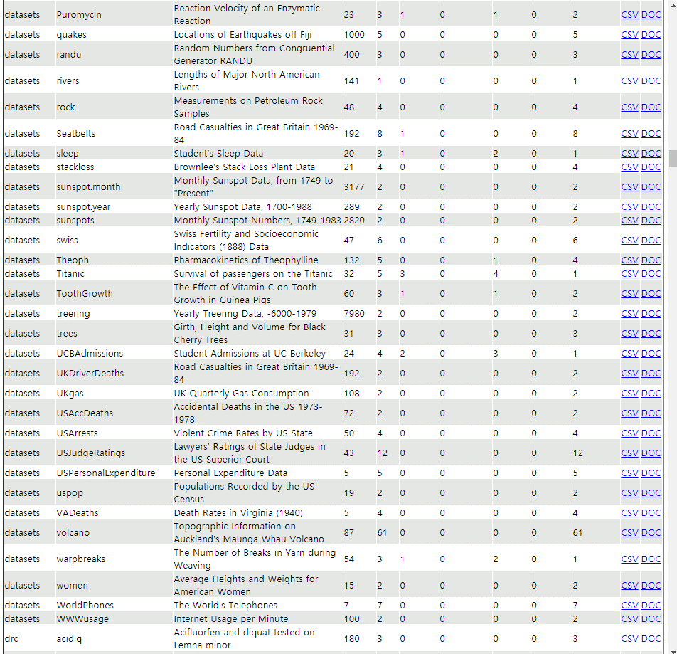

원하는 데이터 세트의 'CSV'링크에 마우스를 갖다 놓고,
마우스의 오른쪽 버튼 클릭하여, "링크 주속 복사"를 클릭한다.
(예: Titanic의 CSV)
https://vincentarelbundock.github.io/Rdatasets/csv/datasets/Titanic.csv

url <- "https://vincentarelbundock.github.io/Rdatasets/csv/datasets/Titanic.csv"
x <- read.csv(url)
x

3. 공공 데이터 이용하기
공공데이터포털 (9장) : | https://www.data.go.kr
네이버 이용하기 (10장) : | https://developers.naver.com/apps
Google API (7장) : | https://console.cloud.google.com

 |  | ▲
 | ◀◀ | 처음으로 | ▶▶

